상품제안서
안동바른한우 1등급 한우 가족 실속 선물세트7호 1.1kg (등심250g, 등심250g, 불고기300g, 불고기300g) | 상품코드: F30238

 |  |  |  |  |  |  | 02-412-0044 | www.easy1.co.kr
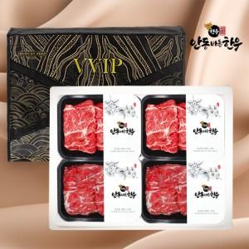

【상세/제작정보】

【인쇄/포장옵션】 | / 포장불가능

【공급단가】 | 수량 | 50~ | 100~ | 500~ | 1,000~ | 2,000~
*VAT별도 | 단가 | 117,000원 | 115,050원 | 112,120원 | 110,170원 | 107,250원

【상품 URL】 | http://www.easy1.co.kr/src/goods_detail.php?gdno=30238

